รูปกล่องที่ 1 (RF-145)
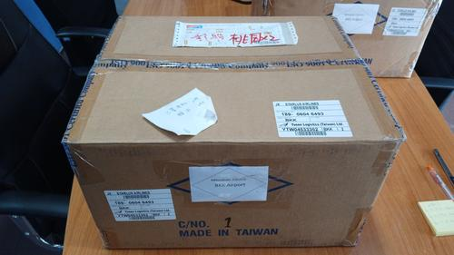
รูปกล่องที่ 1 (BOX_No.1)

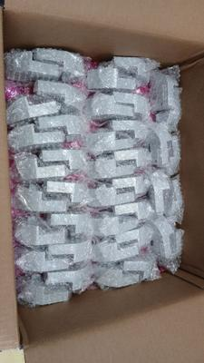
ชั้น L1-L2-L3 (ชั้นละ 40 ชิ้น)

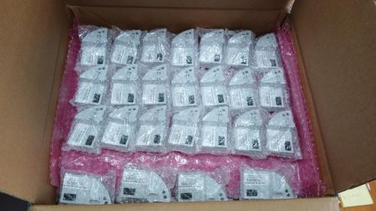
ชั้น L4 บนสุด (25 ชิ้น)

รูปกล่องที่ 2 (RF-51_HYBRID-55)
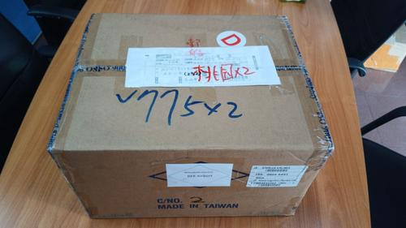
รูปกล่องที่ 2 (BOX_No.2)

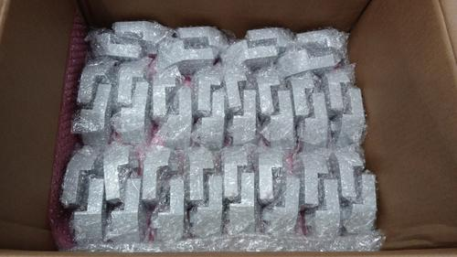
ชั้น L1 (RF 40 ชิ้น)

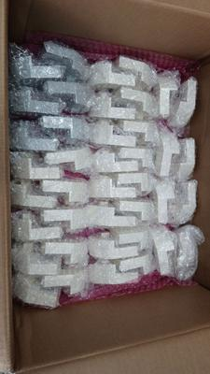
ชั้น L2 (RF 6 + HYBRID 34)

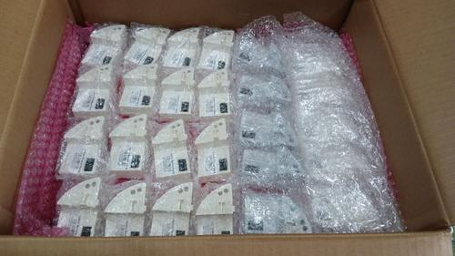
ชั้น L3 บนสุด (RF 5 + HYBRID 21)

